Лист2
Генератор | Рост, см | Карманы | Карман | Частота | Интегральный % | Интервал | ni | ni% | Ki%
153.45148586 | 153 | 155 | 155 | 1 | 1.00% | <155 | 1 | 1% | 1.00%
177.98095587 | 178 | 165 | 165 | 8 | 9.00% | 155-165 | 8 | 8% | 9.00%
193.59217094 | 194 | 175 | 175 | 21 | 30.00% | 165-175 | 21 | 21% | 30.00%
183.48534286 | 183 | 185 | 185 | 37 | 67.00% | 175-185 | 37 | 37% | 67.00%
166.21058239 | 166 | 195 | 195 | 25 | 92.00% | 185-195 | 25 | 25% | 92.00%
185.69184522 | 186 |  | Еще | 8 | 100.00% | >195 | 8 | 8% | 100.00%
193.71458893 | 194 |  |  |  |  | Всго | 100 | 100%
179.59788965 | 180
Гистограмма
 | ni
155 | 1 | <155 | 1.00%
165 | 8 | 155-165 | 9.00%
175 | 21 | 165-175 | 30.00%
185 | 37 | 175-185 | 67.00%
195 | 25 | 185-195 | 92.00%
Еще | 8 | >195 | 100.00%
178.18433025 | 178
184.69785846 | 185
163.76561052 | 164
192.5482984 | 193
196.68495315 | 197
169.51839189 | 170
182.27032615 | 182
174.78835662 | 175
171.1740133 | 171
181.16501724 | 181
184.01061016 | 184
181.2474743 | 181
177.32660854 | 177
171.63990196 | 172
179.77239895 | 180
187.87615591 | 188
162.65489012 | 163
179.75020728 | 180
166.55280251 | 167
169.49451765 | 169
189.77013315 | 190
177.56845455 | 178
183.55614702 | 184
165.89287316 | 166
194.72999429 | 195
181.10574092 | 181
184.29413376 | 184
180.41129624 | 180
179.42785962 | 179
165.64226189 | 166
174.54938688 | 175
186.4338451 | 186
171.31764525 | 171
184.64325467 | 185
180.25208919 | 180
170.90775873 | 171
164.98569767 | 165
160.32053554 | 160
191.5508783 | 192
196.88204065 | 197
192.66857907 | 193
188.66007213 | 189
181.10112524 | 181
177.29806177 | 177
188.13756742 | 188
190.91407285 | 191
160.63422026 | 161
177.19318566 | 177
174.62731921 | 175
177.75870947 | 178
182.59972239 | 183
188.11521659 | 188
174.80762654 | 175
196.02647899 | 196
187.49280389 | 187
184.28237854 | 184
177.60705123 | 178
188.44174792 | 188
184.44815669 | 184
184.91164656 | 185
190.30048224 | 190
195.63289516 | 196
189.81090125 | 190
178.83651753 | 179
185.80555479 | 186
202.20749593 | 202
173.28028935 | 173
200.67390596 | 201
181.48839945 | 181
159.24769559 | 159
164.0010787 | 164
171.47494236 | 171
161.84584911 | 162
171.19206677 | 171
189.98948053 | 190
184.77830326 | 185
189.51802122 | 190
184.35460379 | 184
195.01666702 | 195
178.99580416 | 179
177.79556674 | 178
198.00126483 | 198
181.49536845 | 181
166.68204171 | 167
190.0704483 | 190
169.12608135 | 169
175.38314341 | 175
192.84636255 | 193
173.53035491 | 174
197.2698492 | 197
191.56281542 | 192
181.57276645 | 182

Лист3
 | Кумулянта
77.5 | 1
160 | 9
170 | 30
180 | 67
190 | 92
200 | 100
Генератор | Рост, см | Карманы
153.45148586 | 153 | 155
177.98095587 | 178 | 165 | Сводная таблица
193.59217094 | 194 | 175 | Интервал
183.48534286 | 183 | 185 | Нижняя граница | Верхяя граница | Середина | ni | ni% | Ki%
166.21058239 | 166 | 195 | 0 | 155 | 77.5 | 1 | 1 | 1
185.69184522 | 186 |  | 155 | 165 | 160 | 8 | 8 | 9
193.71458893 | 194 |  | 165 | 175 | 170 | 21 | 21 | 30
179.59788965 | 180 |  | 175 | 185 | 180 | 37 | 37 | 67
178.18433025 | 178 |  | 185 | 195 | 190 | 25 | 25 | 92
184.69785846 | 185 |  | 195 | 205 | 200 | 8 | 8 | 100
163.76561052 | 164 |  | Всго |  |  | 100 | 100
192.5482984 | 193
196.68495315 | 197
169.51839189 | 170
182.27032615 | 182
174.78835662 | 175
 | ni% | Полигон
77.5 | 1 | 1
160 | 8 | 8
170 | 21 | 21
180 | 37 | 37
190 | 25 | 25
200 | 8 | 8
171.1740133 | 171
181.16501724 | 181
184.01061016 | 184
181.2474743 | 181
177.32660854 | 177
171.63990196 | 172
179.77239895 | 180
187.87615591 | 188
162.65489012 | 163
179.75020728 | 180
166.55280251 | 167
169.49451765 | 169
189.77013315 | 190
177.56845455 | 178
183.55614702 | 184
165.89287316 | 166
194.72999429 | 195
181.10574092 | 181
184.29413376 | 184
180.41129624 | 180
179.42785962 | 179
165.64226189 | 166
174.54938688 | 175
186.4338451 | 186
171.31764525 | 171
184.64325467 | 185
180.25208919 | 180
170.90775873 | 171
164.98569767 | 165
160.32053554 | 160
191.5508783 | 192
196.88204065 | 197
192.66857907 | 193
188.66007213 | 189
181.10112524 | 181
177.29806177 | 177
188.13756742 | 188
190.91407285 | 191
160.63422026 | 161
177.19318566 | 177
174.62731921 | 175
177.75870947 | 178
182.59972239 | 183
188.11521659 | 188
174.80762654 | 175
196.02647899 | 196
187.49280389 | 187
184.28237854 | 184
177.60705123 | 178
188.44174792 | 188
184.44815669 | 184
184.91164656 | 185
190.30048224 | 190
195.63289516 | 196
189.81090125 | 190
178.83651753 | 179
185.80555479 | 186
202.20749593 | 202
173.28028935 | 173
200.67390596 | 201
181.48839945 | 181
159.24769559 | 159
164.0010787 | 164
171.47494236 | 171
161.84584911 | 162
171.19206677 | 171
189.98948053 | 190
184.77830326 | 185
189.51802122 | 190
184.35460379 | 184
195.01666702 | 195
178.99580416 | 179
177.79556674 | 178
198.00126483 | 198
181.49536845 | 181
166.68204171 | 167
190.0704483 | 190
169.12608135 | 169
175.38314341 | 175
192.84636255 | 193
173.53035491 | 174
197.2698492 | 197
191.56281542 | 192
181.57276645 | 182

Лист4
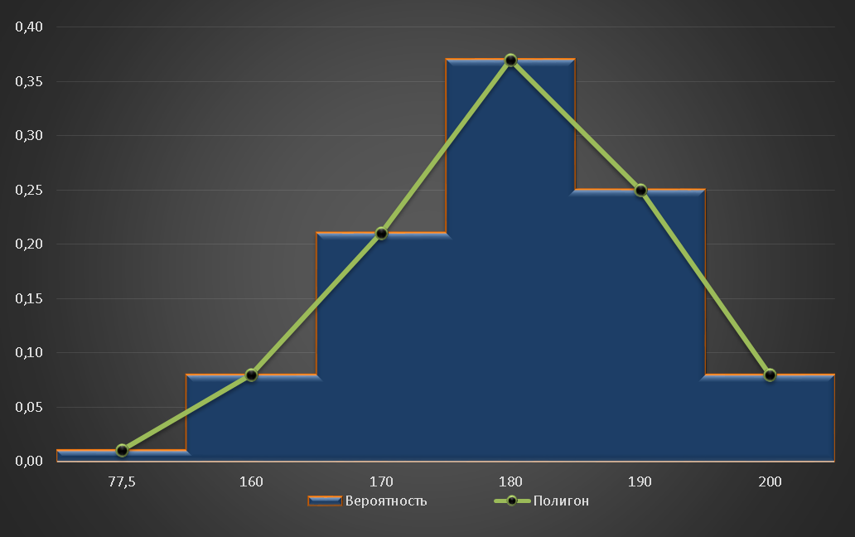
Интервал |  |  |  | Эмперическая вероятность (относительные частоты) | Теоретическая вероятность
Нижняя граница | Верхяя граница | Середина | ni | vi | pi
0 | 155 | 77.5 | 1 | 0.00 | 0.006
155 | 165 | 160 | 8 | 0.00 | 0.061
165 | 175 | 170 | 21 | 0.00 | 0.242
175 | 185 | 180 | 37 | 0.00 | 0.383
185 | 195 | 190 | 25 | 0.00 | 0.242
195 | 205 | 200 | 8 | 0.00 | 0.061
Всго |  |  | 100 | 0.00 | 0.994

